Accueil
Grille d'analyse de développement durable - GADD
Mot d'accueil
Parmi les outils d’intervention développés par la Chaire en éco-conseil de l’UQAC, la Grille d’analyse de développement durable (GADD) est un outil de questionnement systémique selon six dimensions (sociale, écologique, économique, culturelle, éthique et de gouvernance) qui permet d’évaluer dans quelle mesure une politique, une stratégie, un programme ou un projet favorise l’amélioration des conditions humaines. Elle permet à ceux qui l’appliquent de se situer et de proposer des pistes de bonification à un projet ou à une démarche, dans une perspective d’amélioration continue. Cet outil est fréquemment mis à jour pour refléter l’évolution des connaissances, des pratiques et des consensus internationaux en matière de développement durable. Elle traite des grands enjeux du développement durable : la lutte contre la pauvreté, la santé, l’éducation, l’accès aux biens et services, la biodiversité, la lutte aux changements climatiques, etc.
En septembre 2015, l’Assemblée générale des Nations Unies a adopté les Objectifs du Développement Durable (ODD). Malgré cette avancée, il reste toujours d’importants défis pour l’opérationnalisation de ces objectifs à l’échelle des pays. On identifie, entre autres, la difficulté de tenir compte des interactions entre des objectifs quelquefois divergents, la gouvernance nationale du développement durable et les modes de mesure et de reddition de comptes nécessaires pour effectuer le suivi de ces ODD. Au cours de la dernière décennie, l’Organisation Internationale de la Francophonie (OIF) a pris des initiatives variées visant à doter ses pays membres des capacités humaines et institutionnelles nécessaires pour participer à l’effort mondial de construction du développement durable, notamment par la mise au point d’outils spécifiques et la formation à l’utilisation de ces outils. Dans la perspective de l’adoption par les Nations Unies du PDDNU2030 et des Objectifs de développement durable, l’IFDD, organe subsidiaire de l’OIF, s’est associée à la Chaire en éco-conseil de l’UQAC pour concevoir et entreprendre une initiative unique : l’adaptation aux ODD de la Grille d’analyse de développement durable (GADD), développée et expérimentée dans divers pays et contextes depuis plus de 25 ans. Une GADD adaptée aux ODD a ainsi été construite dans les derniers mois. Elle est maintenant mise à la disposition des utilisateurs afin de renforcer les capacités des pays et gouvernements membres de l’OIF.
Crédits
Institut de la Francophonie pour le Développement Durable, en partenariat avec la Chaire en éco-conseil de l'UQAC.

Modalités d'utilisation
Modalités d'analyse
La GADD permet d'effectuer une analyse détaillée d'une politique, d'une stratégie, d'un programme, d'une projet (PSPP) ou d'une organisation. Une telle analyse implique une pondération, puis une évaluation du PSPP basée sur des actions déjà planifiées. L'analyse implique également l’identification de pistes de bonification pour les objectifs où c'est pertinent. Ce mode d’analyse permet de prioriser les actions à entreprendre dans une démarche d’amélioration continue. Voici comment procéder pour réaliser chaque étape.
Pondération des objectifs
Il convient au départ de pondérer chaque objectif en fonction de son importance dans le cadre de PSPP. Le groupe d’analyste doit déterminer les pondérations par consensus.
À l’usage, on se rend compte que la pondération se révèle un premier exercice de dialogue dans un groupe d’analystes provenant de différents horizons. En s’entendant sur l’importance relative de divers objectifs par rapport à une situation particulière, les analystes prennent connaissance des valeurs, des a priori et du vocabulaire des autres.
L’équipe d’analystes doit déterminer l’importance de chaque objectif pour les PSPP à l’aide d’une pondération. Pour chacun des objectifs, il faut se poser la question suivante :
L’atteinte de cet objectif est-elle indispensable, nécessaire ou souhaitable pour le succès des PSPP?
Les valeurs numérales de 1 à 3 sont utilisées pour déterminer l’importance à accorder à cet objectif pour la PSPP en question :
1 : objectif souhaitable: l’atteinte de cet objectif n’est pas jugée importante, ou il est non prioritaire ;
2 : objectif important: l’atteinte de cet objectif est importante mais ne figure pas parmi les priorités immédiates en lien avec les besoins visés par les PSPP ;
3 : objectif indispensable: l’atteinte de cet objectif est importante et figure parmi les priorités immédiates. Il est jugée indispensable au succès et à la réalisation des PSPP.
Il est important de mentionner que la valeur 0 ne peut pas être accordée lors de la pondération, car chacun des objectifs de la grille est pertinent lors de l’application du développement durable. Par conséquent, tous les objectifs sont soumis à l’évaluation et à la bonification.
La pondération sert à calibrer la grille. En effet, la pondération sera nécessairement différente pour analyser un programme artisanat et une stratégie énergétique. Aussi, des PSPP de même nature (éducation, industriels, agricole, énergétique, etc.) peuvent avoir des similitudes mais seront différenciés par des aspects locaux : une même stratégie énergétique ne sera fort probablement pas pondérée de la même façon en Belgique et au Burkina Faso.
Une colonne dans la grille permet de justifier la valeur de la pondération attribuée à chaque objectif.
L’évaluation des objectifs
Une fois pondéré, chaque objectif doit être évalué en répondant à la question suivante :
Comment les PSPP répondent à cet objectif?
Les valeurs numérales de 0 à 100 % sont utilisées pour déterminer la performance des PSPP par rapport à un objectif donné. Le tableau suivant propose une échelle pour cette évaluation
0-09% : Le PSPP a des impacts négatifs importants sur cet objectif
10-19% : Le PSPP a des impacts négatifs de moyenne importance sur cet objectif
20-29% : Le PSPP a des impacts négatifs faibles sur cet objectif
30-39% : Cet objectif n'est pas pris en compte par le PSPP, mais ce dernier est sans impact sur cet objectif
40-49% : Cet objectif n'est pas pris en compte, mais ce dernier a des impacts positifs indirects sur cet objectif
50-59% : Cet objectif est faiblement pris en compte, sans mesures et actions concrètes, des impacts positifs faibles sont attendus
60-69% : Cet objectif est moyennement pris en compte, avec des actions prévues, mais sans se démarquer de PSPP similaires
70-79% : Cet objectif est pris en compte, avec des actions concrètes et quelques éléments innovants, des impacts positifs sont attendus
80-89% : Cet objectif est bien pris en compte, avec des innovations et des mesures concrètes, des impacts positifs forts sont attendus
90-100% :Cet objectifs est fortement pris en compte, le PSPP fait figure d'exemplarité en la matière.
Les analystes peuvent procéder en établissant une moyenne de leurs notes respectives ou encore s’entendre sur une note commune en fonction de leurs discussions. Les évaluations doivent s’appuyer sur des actions actuelles et/ou futures pour la justifier, Dans le cas où des informations sont manquantes, l’indice de qualité, croisé à la pondération, fera ressortir l’importance à accorder à une cueillette de données (C.f. Indice de la qualité de l’évaluation - onglet "Analyse").
Actions planifiées ou déjà mises en oeuvre et pistes de bonification
Les actions déjà planifiées ou celles qui ont déjà été mises en oeuvre doivent être inscrites dans les cases appropriées de la grille d’analyse. Elles permettent de justifier les évaluations.
De même, les pistes de bonification imaginées et proposées pendant l’analyse doivent être inscrites dans les cases appropriées. Concernant les pistes de bonification, le logiciel génère une cellule rouge pour les objectifs à priorisation « Agir » et « Réagir ». Cela implique que les analystes ont l’obligation d’identifier des bonifications pour l’objectif en question.
Analyse des bonifications
À des fins d’opérationnalisation de la mise en œuvre, une fiche de commentaires peut être complétéespour chaque piste de bonification proposée pour les objectifs où le PSPP devrait être bonifiés. Il est possible de compléter cet exercice à l'onglet "analyse des bonifications". À chaque piste de bonification devrait correspondre une ligne distincte.
Note pour une analyse sommaire
Il est possible de procéder à une analyse sommaire en évaluant de façon qualitative la performance de PSPP en regard des différents objectifs du développement durable proposés dans la grille. Ces objectifs ne sont pas pondérés, ni évalués de façon quantitative. Le but d’une analyse sommaire est de vérifier l’orientation globale en fonction des principes du développement durable.
Pour effectuer une analyse sommaire, il suffit de soulever les actions actuelles ou planifiées des PSPP qui répondent aux objectifs de développement durable suggérés dans la grille.
Pour chaque objectif, on peut soulever les actions actuelles ou futures qui répondent à cet objectif.
Il est souhaitable de proposer des pistes de bonification pour chaque objectif jugé pertinent.
Une analyse sommaire permet d’entamer une réflexion sur chaque aspect et d’identifier des façons de bonifier des PSPP. L’analyse sommaire est le point de départ d’un processus d’amélioration et de consultation.

Résultats
Performance des dimensions du développement durable
Projet :
Date :
DIMENSION | Pondération moyenne | Performance moyenne
SOCIALE | 0.0 | 0%
ÉCOLOGIQUE | 0.0 | 0%
ÉCONOMIQUE | 0.0 | 0%
CULTURELLE | 0.0 | 0%
ÉTHIQUE | 0.0 | 0%
GOUVERNANCE | 0.0 | 0%

Performance des thèmes de la dimension sociale
DIMENSION SOCIALE
THÈME | Pondération moyenne | Performance moyenne
Lutte contre la pauvreté | 0.0 | 0%
Eau | 0.0 | 0%
Alimentation | 0.0 | 0%
Santé | 0.0 | 0%
Sécurité | 0.0 | 0%
Éducation | 0.0 | 0%
Collectivité et implication | 0.0 | 0%
Établissements humains | 0.0 | 0%
Genre | 0.0 | 0%

Performance des thèmes de la dimension écologique
DIMENSION ÉCOLOGIQUE
THÈME | Pondération moyenne | Performance moyenne
Écosystèmes | 0.0 | 0%
Biodiversité | 0.0 | 0%
Ressources | 0.0 | 0%
Extrants | 0.0 | 0%
Usages du territoire | 0.0 | 0%
Changements climatiques | 0.0 | 0%

Performance des thèmes de la dimension économique
DIMENSION ÉCONOMIQUE
THÈME | Pondération moyenne | Performance moyenne
Production responsable | 0.0 | 0%
Consommation responsable | 0.0 | 0%
Viabilité économique | 0.0 | 0%
Travail | 0.0 | 0%
Richesses et prospérité | 0.0 | 0%
Énergie | 0.0 | 0%
Entreprenariat | 0.0 | 0%
Modèles économiques | 0.0 | 0%

Performance des thèmes de la dimension culturelle
DIMENSION CULTURELLE
THÈME | Pondération moyenne | Performance moyenne
Transmission du patrimoine culturel | 0.0 | 0%
Pratiques culturelles et artistiques | 0.0 | 0%
Diversité culturelle | 0.0 | 0%
Contribution de la culture au développement | 0.0 | 0%

Performance des thèmes de la dimension éthique
DIMENSION ÉTHIQUE
THÈME | Pondération moyenne | Performance moyenne
Responsabilité | 0.0 | 0%
Paix | 0.0 | 0%
Bienveillance | 0.0 | 0%
Partage | 0.0 | 0%
Démarche éthique | 0.0 | 0%

Performance des thèmes de la dimension gouvernance
DIMENSION GOUVERNANCE
THÈME | Pondération moyenne | Performance moyenne
Institutions | 0.0 | 0%
Instruments et processus | 0.0 | 0%
Participation et citoyenneté | 0.0 | 0%
Subsidiarité | 0.0 | 0%
Intégration locale | 0.0 | 0%
Information | 0.0 | 0%
Innovation | 0.0 | 0%
Gestion du risque et résilience | 0.0 | 0%

Modalités d'interprétation
Interpréter les résultats de l’analyse
Un rapport d’analyse devrait habituellement être produit à chaque utilisation de la grille. Ce rapport vise principalement à déterminer les objectifs sur lesquels la priorité devrait être mise afin d’améliorer la performance du PSPP en terme de développement durable, mais également à souligner forces du PSPP ou de l’organisation. Voici des éléments qui pourraient être soulignés dans un rapport suite à une analyse détaillée.

Équilibre du projet et performance générale
Les diagrammes radars sont des outils de représentation graphique qui présentent visuellement les notes globales obtenues pour chaque dimension (6) et pour chaque thème (40). Toutes les notes sont présentées dans les tableaux et graphiques à l'onglet "Résultats".
Chaque note est un indicateur de la performance des PSPP pour une des dimensions ou pour un thème du développement durable. Elle n’a pas de valeur scientifique, mais elle sert à comparer la performance entre les dimensions, entre les thèmes ou entre les PSPP de même nature.
Voici une appréciation qualitative des notes pouvant être obtenues pour une dimension ou pour un thème :
Moins de 20 % : Situation critique : La dimension ou le thème est affectée négativement par le PSPP ;
Entre 20 % et 39 % : Situation problématique : La dimension ou le thème est insuffisamment pris en compte dans le PSPP ;
Entre 40 % et 59 % : Situation perfectible : La dimension ou le thème est faiblement pris en compte dans le PSPP ;
Entre 60 % et 79 % : Situation satisfaisante : La dimension ou le thème est pris en compte dans le PSPP ;
Entre 80 % et 100 % : Situation excellente : La dimension ou le thème est fortement considéré dans les PSPP.
Des PSPP voulant s’inscrire dans une démarche de développement durable devraient atteindre un seuil minimum de 60% sur l’ensemble des 6 dimensions de la GADF. Des PSPP dont une des dimensions atteint moins de 60 % ont peu de chance de réussir dans la voie du développement durable. Ils devraient donc être retravaillés.

Priorisation
L'indice de priorisation vise à déterminer les objectifs sur lesquels la priorité devrait être mise afin d’améliorer la performance des PSPP en termes de développement durable. Plus un objectif est jugé important (pondération élevée) et peu performant (évaluation faible), plus il sera urgent de mettre en œuvre des mesures d’amélioration (pistes de bonification) pour cet objectif.
La priorité « Réagir » s’applique aux objectifs indispensables (pondération de 3) dont l’évaluation est inférieure à 40 % et aux objectifs nécessaires (pondération de 2) dont l’évaluation est inférieure à 20% ;
La priorité « Agir » s’applique aux objectifs indispensables pour lesquels l’évaluation se situe entre 40 et 59 % ainsi qu’aux objectifs nécessaires pour
lesquels l’évaluation est entre 20 et 59 % ;
La priorité « Maintenir » s’applique aux objectifs indispensables et nécessaires dont l’évaluation est égale ou supérieure à 60 % ;
La priorité « Enjeu à long terme » s’applique aux objectifs souhaitables (pondération de 1) dont l’évaluation est inférieure à 60 % ;
La priorité « Non prioritaire » s’applique aux objectifs souhaitables dont l’évaluation est supérieure ou égale à 60 %.
Algorythme de priorisation des objectifs à bonifier

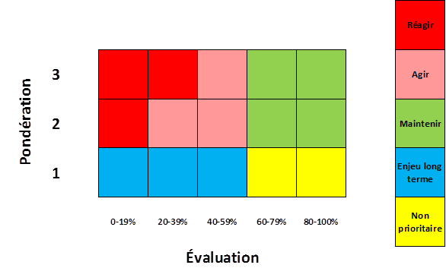

Enjeux prioritaires
La GADD calcule automatiquement la moyenne des pondérations des objectifs associés à chaque thématique. Une moyenne des pondérations élevée signifie que la majorité des objectifs associés à un thème ont été jugé importants ou indispensables. Le thème représente donc d'un enjeu majeur associé au PSPP ou à une organisation. Les enjeux prioritaires sont les thèmes pour lesquels la moyenne des pondérations des objectifs associés est égale ou supérieure à 2,5.
Cette moyenne des pondérations est calculée automatiquement par le tableur, pour chaque thème, dans les tableaux correspondants dans l'onglet "Résultats".

L’indice de la qualité des données
L’indice de la qualité des données permet de coter trois éléments : la corrélation, le statut et la fiabilité. Pour chaque objectif, dans la GADD-F, les analystes doivent évaluer ces trois éléments en lien avec l’objectif en attribuant une valeur, de 1 à 4, correspondant à leur situation.
Les cotations fournies par les réponses aux questions génèrent deux informations sur la qualité de l’évaluation des données :
1- La qualité des données : Très bien, bien, passable ou faible ;
2- Les besoins en données : Pour chaque objectif la qualité des données est croisée avec la pondération pour générer un indice de besoin en données. Plus un objectif est pondéré élevé, et moins la qualité des données est bonne, plus il sera nécessaire de recueillir des données en lien avec les trois critères mentionnés dans les questions.
Corrélation : D’où proviennent les données utilisées pour évaluer l’objectif?

Statut : Quel est le degré de maturité de la source des données utilisées pour évaluer l’objectif?

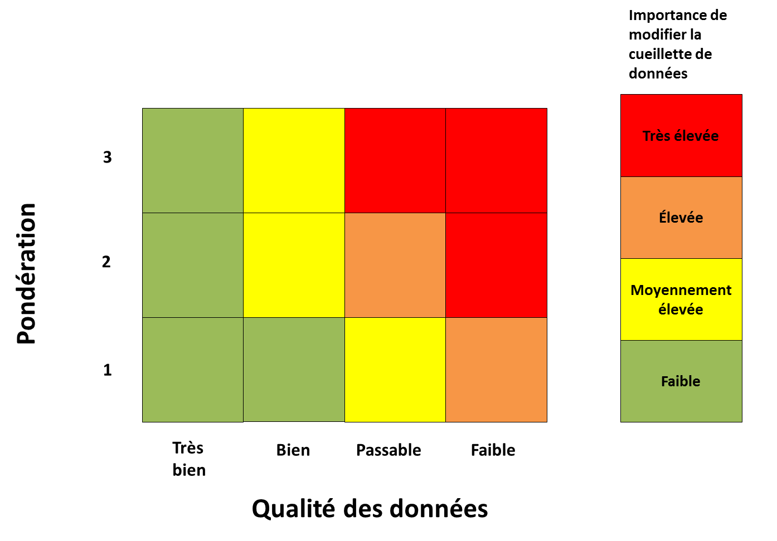

Fiabilité : Quel est la fiabilité des données utilisées pour évaluer l’objectif?

Note importante
Malgré les pistes proposées dans cette méthodologie d’interprétation de l’analyse, il est toutefois essentiel que les analystes effectuent leur propre interprétation des résultats. Les utilisateurs de la grille ne devraient par uniquement se fier à ces propositions d’analyse. Il faut garder en tête que des éléments contextuels peuvent influencer fortement les priorités réelles d’une organisation ou d’un comité de gestion de projet.
De plus, chaque PSPP est évalué en fonction de sa propre pondération, c’est sa progression et non sa position initiale qui importe. Cette démarche permet d’éviter les pièges de la comparaison ou de la notation dans l'absolu de PSPP par rapport à d'autres. Cependant, avec certaines précautions, il est possible de comparer des PSPP de même nature si la pondération de chacun des objectifs est semblable. Dans le meilleur des cas, la Grille permet de comparer des PSPP avec eux-même, au cours de leur évolution. Elle constitue ainsi la base d’un tableau de bord où l’on peut sélectionner des indicateurs pertinents pour le suivi de PSPP ou afin de tester des hypothèses.

Contacts

Pour plus d'informations ou pour donner vos commentaires sur cet outil, veuillez contacter :
Claude Villeneuve Olivier Riffon David Tremblay
418-545-5011 poste 5059 olivier_riffon@uqac.ca david1_tremblay@uqac.ca
claude_villeneuve@uqac.ca
Le guide d'utilisation qui accompagne la grille d'analyse est disponible sur le site internet suivant :
http://ecoconseil.uqac.ca/outils/
Pour toute question relative à la Chaire de recherche ou d'intervention en éco-conseil, ou aux formations universitaires en éco-conseil,veuillez les coordonnées pour nous joindre :
Chaire de recherche et d'intervention en éco-conseil
Département des Sciences Fondamentales
Université du Québec à Chicoutimi
555 boul. de l'Université
Chicoutimi, Qc
G7H 2B1
418-545-5011 poste 2468

Citer ce document
Citer la grille d'analyse
Le contenu de la grille d'analyse de la Chaire en éco-conseil, bien qu'appartenant à ses auteurs, s'est alimenté du travail de nombreux professionnels,bénévoles et étudiants universitaires.
Il ne saurait être question d'en restreindre la circulation. On pourra donc se la procurer en entier sur le réseau Internet à l'adresse http://ecoconseil.uqac.ca/outils/.
Toute personne qui désire utiliser la grille aux fins d'analyse pourra le faire à la condition de citer la source :
Villeneuve, C., Riffon, O. et Tremblay, D. (2016). Comment réaliser une analyse de développement durable? Grille d’analyse de développement durable (GADD) de la Chaire en éco-conseil. Département des sciences fondamentales, Université du Québec à Chicoutimi, en partenariat avec l'OIF/IFDD.

Citer le guide d'accompagnement
Le contenu du guide d'accompagnement, bien qu'appartenant à ses auteurs, s'est également alimenté du travail de nombreux professionnels,bénévoles et étudiants universitaires.
Il ne saurait être question d'en restreindre la circulation. On pourra donc se le procurer en entier sur le réseau Internet à l'adresse http://ecoconseil.uqac.ca/outils .
Toute personne qui désire utiliser la méthode d'analyse décrite dans ce texte pourra le faire à la condition de citer la source :
Villeneuve, C., Riffon, O., Tremblay, D. (2016). Comment réaliser une analyse de développement durable? Guide d’utilisation de la Grille d’analyse de développement durable. Département des sciences fondamentales, Université du Québec à Chicoutimi, en partenariat avec l'OIF/IFDD.

